Evaluación de Percepcion
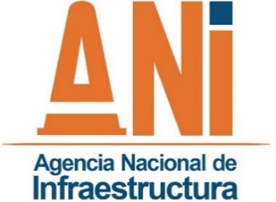 |  | EVALUACIÓN DE PERCEPCIÓN USO DEL SISTEMA FÉRREO
 |  | GESTIÓN CONTRACTUAL Y SEGUIMIENTO A PROYECTOS DE INFRAESTRUCTURA DE TRANSPORTE
 |  | CÓDIGO | GCSP-F-285 |  | VERSIÓN |  | 002 | FECHA | 2021-09-21

Proyecto: |  |  |  |  |  |  | Fecha de la evaluación:
Mediante el registro de sus datos personales en este documento, usted autoriza a la Agencia Nacional de Infraestructura ANI, para la recolección, almacenamiento y uso de estos con la finalidad de evaluar el nivel de percepción en la satisfacción del uso del sistema férreo. Usted como Titular de la información, tiene derecho a conocer, actualizar y rectificar sus datos personales, a ser informado sobre el uso que se ha dado a los mismos, a revocar y/o solicitar la supresión de sus datos cuando sea procedente y acceder de forma gratuita a ellos, de acuerdo con la Ley 1581 de 2012. En la ANI cumplimos con nuestra Política de Seguridad y Privacidad de la Información, la cual invitamos a conocer en la página web de la entidad: www.ani.gov.co
Nota. Señor usuario: de considerarlo necesario y en caso de requerir algún tipo de respuesta suministre los siguientes datos: Nombre: Correo electrónico u otro:
ÍTEM | ASPECTO A EVALUAR |  | Por favor, califique con una X |  |  |  |  | Observación
 |  |  | SI |  |  | NO
1 | ¿Conoce la oficina o punto de atención al usuario?
ÍTEM | ASPECTO A EVALUAR |  | Por favor, califique con una X |  |  |  |  | Observación
 |  |  | Muy buena | Buena | Regular | Mala | No Aplica
2 | Atención en la Oficina o punto de atención al usuario
3 | Satisfacción con el tiempo empleado en el trayecto
4 | Estado de la vía
5 | Señalización de la vía
6 | Seguridad de la vía
7 | Costo de las tarifas
8 | Disponibilidad y nivel de servicio de las estaciones férreas

Observaciones generales y/o comentarios:

